Dashboard
Confeiraria
RoboTorta
 | Total
Bolo 15 fatias | 1200
Bolo 25 fatias | 140
Marta Rocha 15 fatias | 260
Receitas
 | Total
Crédito | 1200
Debito | 140
PIX | 260
Tipo Operação (Receitas)



 | 1 | 2
Salario |  | 8500
Agua Bombona | 150
Contador | 800
Telefone | 200
Custos/Despesas
Acessos Tabelas

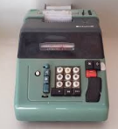
Recebimentos

Pagamentos
RoboTorta
Produtos

RoboTorta
Materia Prima e Serviços

